説明
全社用_品質記録の説明

 | ■レポートの用途
 |  | ラインごとの日次・月次の稼働率を確認するためのレポート

 | ■画面一覧
 |  | No | 画面名称
 |  | 1 | 協力会社一覧
 |  | 2 | 任意の協力会社のライン一覧
 |  | 3 | 任意のライン(単一選択)
 |  | 4 | 任意の中項目(単一選択)

①最終データ更新日時
 | ■画面説明
 |  | 全ライン_稼働状況
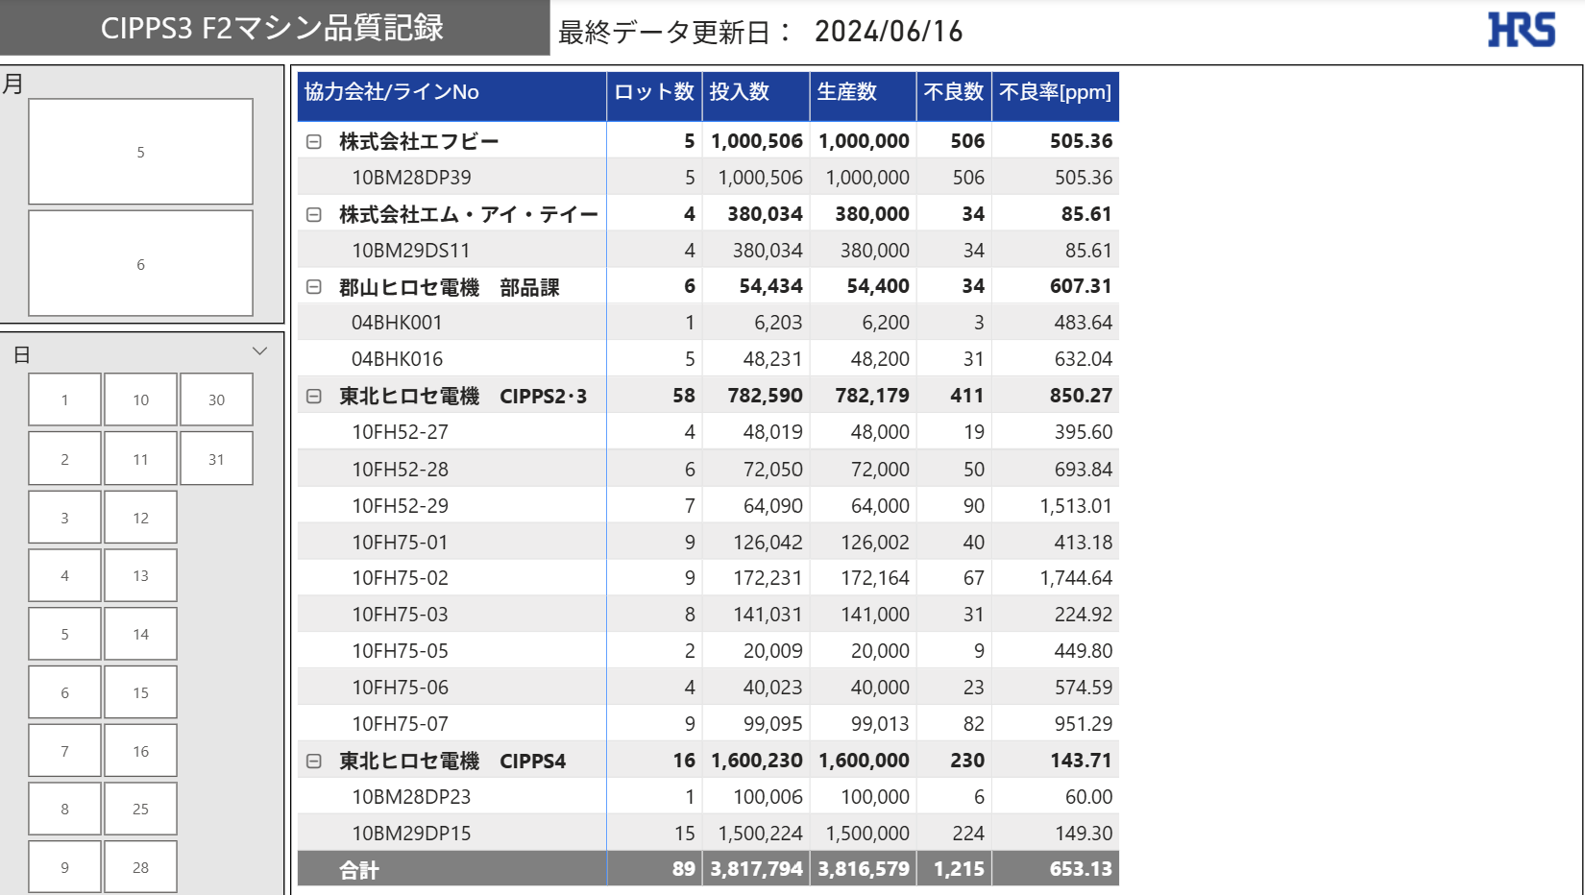
②月

④協力会社/ライン毎の稼働状況

③日

 |  |  | No | 名称 | 説明
 |  |  | 1 | 最終データ更新日時 | 最後に連携されたログの日時を表示
 |  |  | 2 | 月 | 選択した月で協力会社/ライン毎の稼働状況を抽出可能
 |  |  | 3 | 日 | 選択した日で協力会社/ライン毎の稼働状況を抽出可能
 |  |  | 4 | 協力会社/ライン毎の稼働状況 | 協力会社/ライン毎の稼働状況を表形式で表示
①最終データ更新日時
 |  | 任意の協力会社のライン一覧
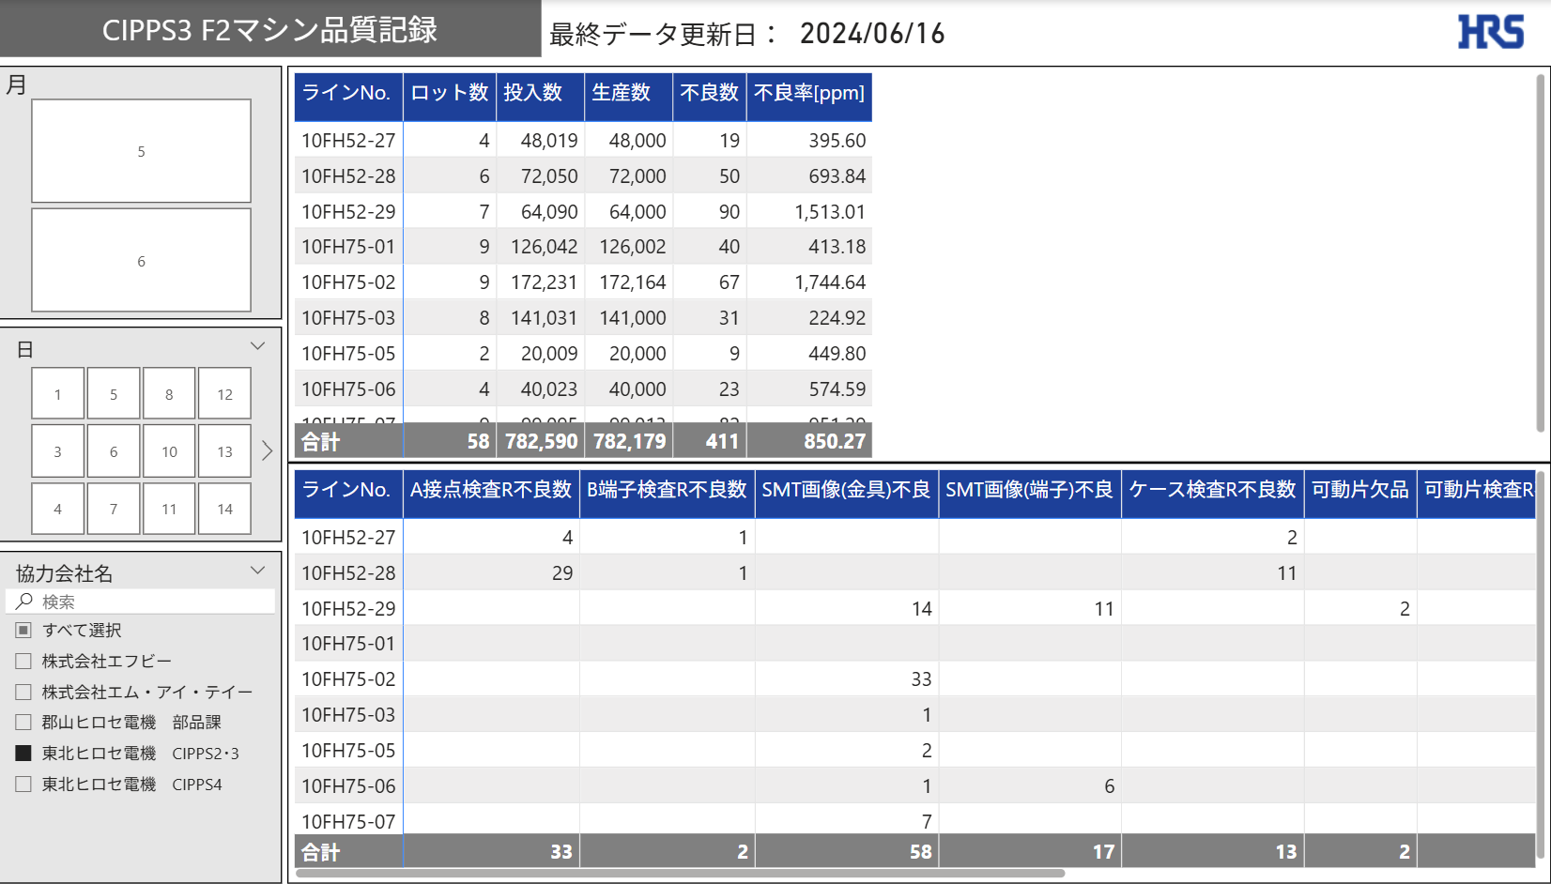
②月

⑤ライン毎の不良率

③日

⑥ライン毎の各検査項目の不良数

④協力会社

 |  |  | No | 名称 | 説明
 |  |  | 1 | 最終データ更新日時 | 最後に連携されたログの日時を表示
 |  |  | 2 | 月 | 選択した月で設備稼働率を抽出可能
 |  |  | 3 | 日 | 選択した日で設備稼働率を抽出可能
 |  |  | 4 | 協力会社 | 選択した協力会社で設備稼働率を抽出可能
 |  |  | 5 | ライン毎の不良率 | ライン毎の不良率を表形式で表示
 |  |  | 6 | ライン毎の各検査項目の不良数 | ライン毎の各検査項目の不良数を表形式で表示
①最終データ更新日時
 |  | 任意のライン(単一選択)
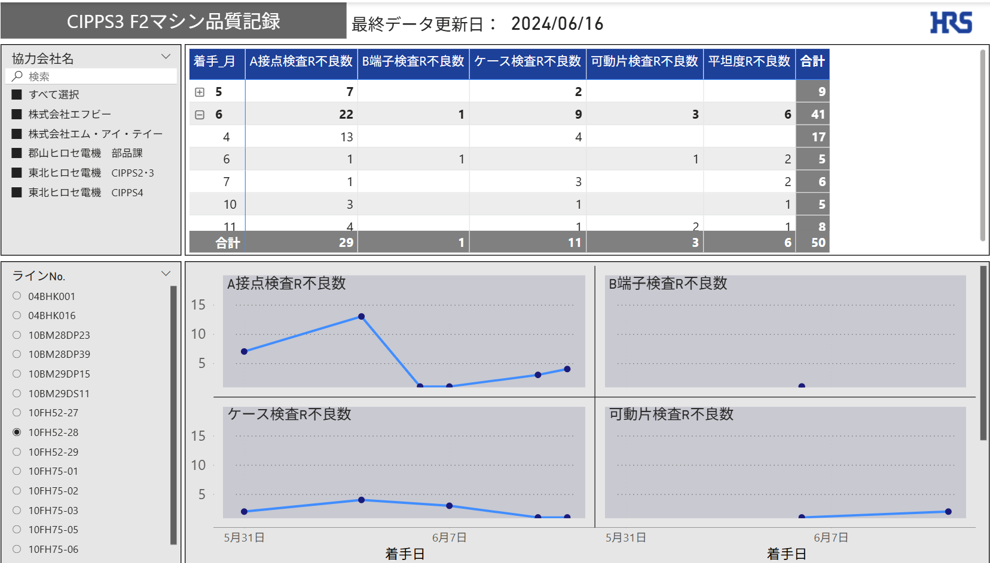

②協力会社名
④月ごとの各検査項目の不良数

③ラインNo
⑤日ごとの各検査項目の不良数

 |  |  | No | 名称 | 説明
 |  |  | 1 | 最終データ更新日時 | 最後に連携されたログの日時を表示
 |  |  | 2 | 協力会社名 | 選択した協力会社でラインNo.を抽出可能
 |  |  | 3 | ラインNo | 選択したラインNo.で他レポートを抽出（単一選択）
 |  |  | 4 | 月ごとの各検査項目の不良数 | 月、ラインNoごとの各検査項目の不良数を表形式で表示
 |  |  | 5 | 日ごとの各検査項目の不良数 | 日、ラインNoごとの各検査項目の不良数を折れ線グラフで表示

①最終データ更新日時
 |  | 任意のライン(単一選択)
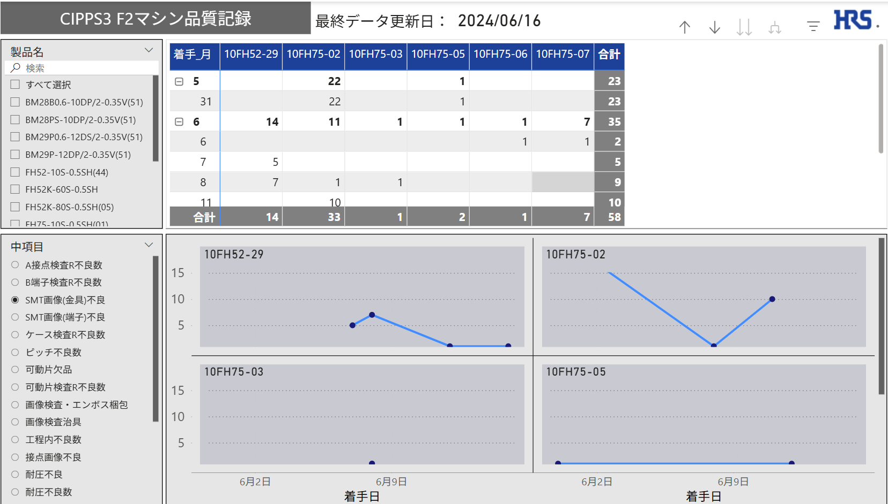

④月・ラインごとの不良数
②製品名

③中項目
⑤日・ラインごとの不良数

 |  |  | No | 名称 | 説明
 |  |  | 1 | 最終データ更新日時 | 最後に連携されたログの日時を表示
 |  |  | 2 | 製品名 | 選択した製品名で中項目を抽出可能
 |  |  | 3 | 中項目 | 選択した中項目で他レポートを抽出（単一選択）
 |  |  | 4 | 月・ラインごとの不良数 | 月、ラインNoごとの不良数を表形式で表示
 |  |  | 5 | 日・ラインごとの不良数 | 日、ラインNoごとの不良数を折れ線グラフで表示

 | ■特記事項

仕様
大項目：工程内不良のみ 4シート共通

 |  | 全体の一覧表示
 | 協力会社/ラインNo
 |  | 行情報
 |  |  | 協力会社/ラインNo | ←事例の表ではラインNoのみになている

 |  | 列項目 | ←事例の表と異なるので注意

 |  |  | ロット数：製造指示書Noのカウント
 |  |  | 投入数：生産数＋不良数
 |  |  | 生産数：
 |  |  | 不良数：工程内不良数の合計
 |  |  | 不良率：不良数/投入数＊1000000 [ppm]

協力会社のスライサ
必ず1社選択
 |  | 任意の協力会社のライン一覧

 |  | 表1
 |  | 行情報 | ラインNo

 |  | 列項目
 |  |  | ロット数：製造指示書Noのカウント
 |  |  | 投入数：生産数＋不良数
 |  |  | 生産数：
 |  |  | 不良数：
 |  |  | 不良率：不良数/投入数＊1000000 [ppm]

 |  | 表2
 |  | 行情報 | ラインNo
 |  | 列項目 | 中項目毎の合計値

協力会社のスライサ
必ず1社選択
 |  | 任意の協力会社/ 任意の1ライン

ラインNoのスライサ 必ず1ライン選択
 |  | 表1
 |  | 行情報 | 着手月

 |  | 列項目 | 中項目毎の合計値

 |  | グラフ | 中項目 スモールマルチプルグラフ

製品名のスライサ
複数選択可
ライン１ ライン２ ライン３ ・・・・
 |  | 任意の中項目情報

中項目のスライサ
必ず1つ選択
 |  | 表1
 |  | 行情報 | 着手月

 |  | 列項目 | ラインNo

ラインNo1
ラインNo2
 |  | グラフ | ラインNo スモールマルチプルグラフ

ラインNo3
ラインNo4

全体概要
全体概要
 | ◆全体概要図
 |  | PowerQuery
１．マスタ取り込み
２．LOG取り込み
SUPPLIER_MASTER
QR_D_LOG.csv
QR_H_LOG.csv

取り込み
TB化
TB化
Inner Joinにすればその後の大項目を絞る必要がない
1度目の展開で不良数を含めることで2回Joinする必要がなくなる
M1
T2
T1
mst_SUPPLIER
QR_D_LOG
T1
QR_H_LOG
QR_D_LOG

大項目 = 工程内不良
のみにフィルター

Left Join
「QR_D_LOG.測定値」を付与する
追加
大項目 = 工程内不良 のみにフィルター
T1
QR_H_LOG
T2
QR_D_LOG

Left Join
QR_D_LOGから「不良数」の明細を
製造書指示番号単位で集計して追加

QR_H_LOG
T2

追加

 | ◆リレーション
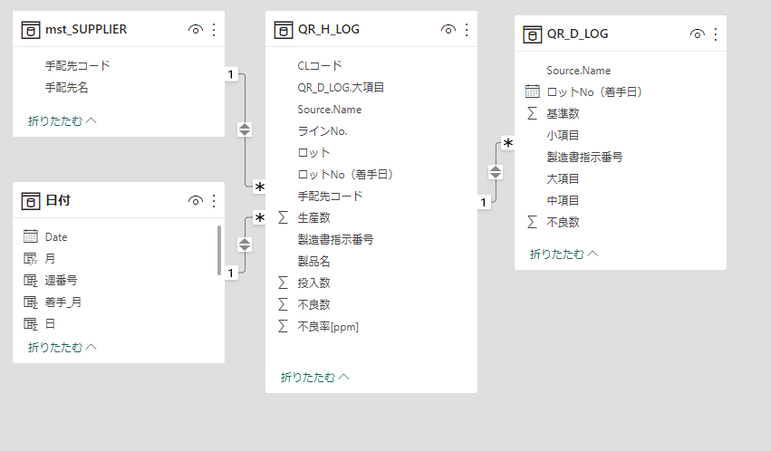

 |  | ※QR_H_LOGを中心としたスタースキーマにし、全TBでクロスフィルターの方向を双方向にすることによりフィルターを機能させる

